1
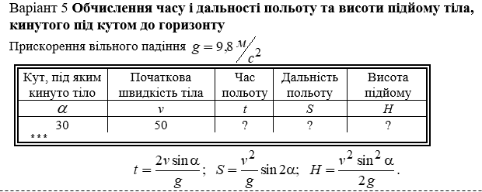
Кут, під яким кинуто тіло | Початкова швидкість тіла | Час польоту | Дальність польоту | Висота підйому
a | v | t | S | H
30.00 | 50.00 | 10.08 | 504.10 | 11958.53
32.75 | 55.78 | 11.07 | 617.27 | 14883.15
35.50 | 61.56 | 10.16 | 625.69 | 18127.38
38.25 | 67.34 | 7.19 | 484.42 | 21691.22
41.00 | 73.12 | 2.37 | 173.08 | 25574.68
43.75 | 78.90 | 3.71 | 292.48 | 29777.74
46.50 | 84.68 | 10.10 | 854.92 | 34300.42
49.25 | 90.46 | 15.69 | 1419.06 | 39142.71
52.00 | 96.24 | 19.38 | 1864.96 | 44304.62
54.75 | 102.02 | 20.28 | 2069.19 | 49786.13
57.50 | 107.80 | 17.91 | 1930.93 | 55587.26
60.25 | 113.58 | 12.31 | 1397.89 | 61708.00
63.00 | 119.36 | 4.08 | 486.59 | 68148.36
65.75 | 125.14 | 5.66 | 708.19 | 74908.32
68.50 | 130.92 | 15.42 | 2018.29 | 81987.90
71.25 | 136.70 | 23.57 | 3222.67 | 89387.09
74.00 | 142.48 | 28.65 | 4081.43 | 97105.89
76.75 | 148.26 | 29.53 | 4378.76 | 105144.31
79.50 | 154.04 | 25.76 | 3967.46 | 113502.33
82.25 | 159.82 | 17.56 | 2806.78 | 122179.97
85.00 | 165.60 | 5.95 | 985.43 | 131177.22
87.75 | 171.38 | 7.45 | 1276.45 | 140494.09
90.50 | 177.16 | 20.60 | 3649.31 | 150130.56
93.25 | 182.94 | 31.37 | 5739.05 | 160086.65
96.00 | 188.72 | 37.88 | 7149.12 | 170362.35

2
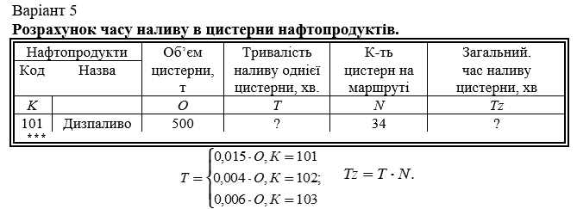
Нафтопродукти | Столбец1 | Об’єм | Тривалість | К-ть | Загальний.
Код | Назва | цистерни, т | наливу однієї цистерни, хв. | цистерн на маршруті | час наливу цистерни, хв
K |  | O | T | N | Tz
101 | Дизпаливо | 500 | 10.05 | 34.00 | 341.68
102 | Бензин | 556 | 5.45 | 35.00 | 190.64
103 | Лігроїн | 612 | 5.94 | 36.00 | 213.69
101 | Гас | 668 | 8.39 | 37.00 | 310.29
102 | Мазут | 724 | 7.09 | 38.00 | 269.57
103 | Дизпаливо | 780 | 7.57 | 39.00 | 295.11
101 | Бензин | 836 | 6.72 | 40.00 | 268.91
102 | Лігроїн | 892 | 8.74 | 41.00 | 358.39
103 | Гас | 948 | 9.20 | 42.00 | 386.31
101 | Мазут | 1004 | 5.06 | 43.00 | 217.55
102 | Дизпаливо | 1060 | 10.39 | 44.00 | 457.08
103 | Бензин | 1116 | 10.83 | 45.00 | 487.30
101 | Лігроїн | 1172 | 3.40 | 46.00 | 156.22
102 | Гас | 1228 | 12.04 | 47.00 | 565.66
103 | Мазут | 1284 | 12.46 | 48.00 | 598.08
101 | Дизпаливо | 1340 | 1.73 | 49.00 | 84.90
102 | Бензин | 1396 | 13.68 | 50.00 | 684.11
103 | Лігроїн | 1452 | 14.09 | 51.00 | 718.65
101 | Гас | 1508 | 0.07 | 52.00 | 3.60
102 | Мазут | 1564 | 15.33 | 53.00 | 812.45
103 | Дизпаливо | 1620 | 15.72 | 54.00 | 849.00
101 | Бензин | 1676 | 1.59 | 55.00 | 87.67
102 | Лігроїн | 1732 | 16.98 | 56.00 | 950.68
103 | Гас | 1788 | 17.35 | 57.00 | 989.13
101 | Мазут | 1844 | 3.26 | 58.00 | 188.93
102 | Дизпаливо | 1900 | 18.62 | 59.00 | 1098.78
103 | Бензин | 1956 | 18.98 | 60.00 | 1139.06
101 | Лігроїн | 2012 | 4.92 | 61.00 | 300.17
102 | Гас | 2068 | 20.27 | 62.00 | 1256.77

